Лист2
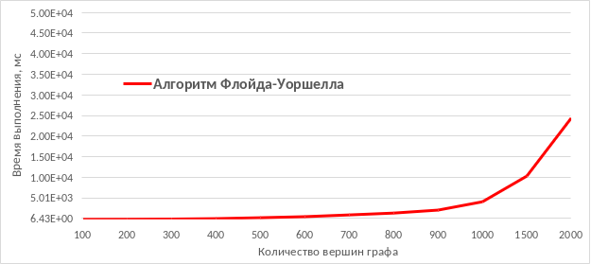
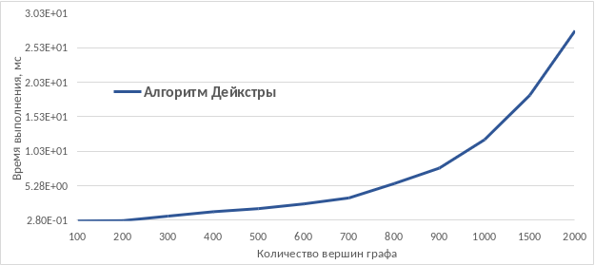
Количество вершин графа | Алгоритм Флойда-Уоршелла | Алгоритм Форда-Беллмана | Алгоритм Дейкстры
100 | 6.62E+00 | 6.43E+00 | 2.80E-01
200 | 2.91E+01 | 4.42E+01 | 3.28E-01
300 | 7.42E+01 | 1.44E+02 | 9.86E-01
400 | 1.78E+02 | 3.51E+02 | 1.62E+00
500 | 3.98E+02 | 7.13E+02 | 2.07E+00
600 | 6.55E+02 | 1.21E+03 | 2.76E+00
700 | 1.08E+03 | 1.94E+03 | 3.62E+00
800 | 1.53E+03 | 2.84E+03 | 5.70E+00
900 | 2.25E+03 | 5.15E+03 | 7.95E+00
1000 | 4.27E+03 | 1.07E+04 | 1.21E+01
1500 | 1.05E+04 | 2.31E+04 | 1.85E+01
2000 | 2.46E+04 | 4.53E+04 | 2.78E+01

